Sheet1
1 decal 标签验证， 配置报错的位置 。
2 测试 对多一个属性， tga管理就会出来
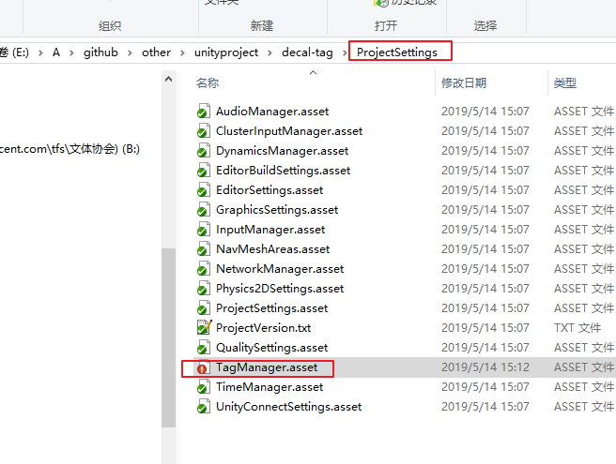

3 验证打包是否可以打包除去

 | 实际测试 ，只要打包 带有对应的tga ，导入游戏中， 就没有问题

